男女別・年齢別
性別・年齢別投票結果
【市議】 |  |  |  |  |  |  | さいたま市全体
性別 | 男 |  |  | 女 |  |  | 計
年齢別 | 当日有権者数 | 投票者数 | 投票率 | 当日有権者数 | 投票者数 | 投票率 | 当日有権者数 | 投票者数 | 投票率
 | (人) | (人) | (％) | (人) | (人) | (％) | (人) | (人) | (％)
18・19歳 | 12,534 | 4,034 | 32.18 | 11,995 | 3,868 | 32.25 | 24,529 | 7,902 | 32.21
20歳代 | 66,833 | 13,006 | 19.46 | 65,216 | 13,565 | 20.80 | 132,049 | 26,571 | 20.12
30歳代 | 81,290 | 21,702 | 26.70 | 77,261 | 22,567 | 29.21 | 158,551 | 44,269 | 27.92
40歳代 | 106,533 | 34,992 | 32.85 | 100,664 | 35,013 | 34.78 | 207,197 | 70,005 | 33.79
50歳代 | 88,843 | 35,073 | 39.48 | 82,900 | 34,346 | 41.43 | 171,743 | 69,419 | 40.42
60歳代 | 70,978 | 35,461 | 49.96 | 70,296 | 35,865 | 51.02 | 141,274 | 71,326 | 50.49
70歳代 | 64,093 | 37,732 | 58.87 | 74,719 | 41,877 | 56.05 | 138,812 | 79,609 | 57.35
80歳以上 | 32,179 | 16,485 | 51.23 | 51,903 | 18,228 | 35.12 | 84,082 | 34,713 | 41.28
計 | 523,283 | 198,485 | 37.93 | 534,954 | 205,329 | 38.38 | 1,058,237 | 403,814 | 38.16

【参考】18歳、19歳の投票状況
性別 | 男 |  |  | 女 |  |  | 計
年齢別 | 当日有権者数 | 投票者数 | 投票率 | 当日有権者数 | 投票者数 | 投票率 | 当日有権者数 | 投票者数 | 投票率
 | (人) | (人) | (％) | (人) | (人) | (％) | (人) | (人) | (％)
18歳 | 6,124 | 2,252 | 36.77 | 5,800 | 2,170 | 37.41 | 11,924 | 4,422 | 37.08
19歳 | 6,410 | 1,782 | 27.80 | 6,195 | 1,698 | 27.41 | 12,605 | 3,480 | 27.61
計 | 12,534 | 4,034 | 32.18 | 11,995 | 3,868 | 32.25 | 24,529 | 7,902 | 32.21
※ 投票率については、小数点以下第３位を四捨五入
 |  |  |  |  |  |  | さいたま市全体
性別 | 男 |  |  | 女 |  |  | 計
年齢別 | 当日有権者数 | 投票者数 | 投票率 | 当日有権者数 | 投票者数 | 投票率 | 当日有権者数 | 投票者数 | 投票率
 | (人) | (人) | (％) | (人) | (人) | (％) | (人) | (人) | (％)
18歳 | 6,124 | 2,252 | 36.77 | 5,800 | 2,170 | 37.41 | 11,924 | 4,422 | 37.08
19歳 | 6,410 | 1,782 | 27.80 | 6,195 | 1,698 | 27.41 | 12,605 | 3,480 | 27.61
20～24歳 | 32,761 | 6,357 | 19.40 | 31,896 | 6,364 | 19.95 | 64,657 | 12,721 | 19.67
25～29歳 | 34,072 | 6,649 | 19.51 | 33,320 | 7,201 | 21.61 | 67,392 | 13,850 | 20.55
30～34歳 | 38,309 | 9,493 | 24.78 | 36,725 | 10,004 | 27.24 | 75,034 | 19,497 | 25.98
35～39歳 | 42,981 | 12,209 | 28.41 | 40,536 | 12,563 | 30.99 | 83,517 | 24,772 | 29.66
40～44歳 | 50,198 | 15,633 | 31.14 | 47,063 | 15,699 | 33.36 | 97,261 | 31,332 | 32.21
45～49歳 | 56,335 | 19,359 | 34.36 | 53,601 | 19,314 | 36.03 | 109,936 | 38,673 | 35.18
50～54歳 | 48,824 | 18,294 | 37.47 | 45,660 | 17,985 | 39.39 | 94,484 | 36,279 | 38.40
55～59歳 | 40,019 | 16,779 | 41.93 | 37,240 | 16,361 | 43.93 | 77,259 | 33,140 | 42.89
60～64歳 | 34,495 | 16,191 | 46.94 | 32,549 | 15,784 | 48.49 | 67,044 | 31,975 | 47.69
65～69歳 | 36,483 | 19,270 | 52.82 | 37,747 | 20,081 | 53.20 | 74,230 | 39,351 | 53.01
70～74歳 | 34,735 | 20,014 | 57.62 | 39,345 | 21,971 | 55.84 | 74,080 | 41,985 | 56.68
75～79歳 | 29,358 | 17,718 | 60.35 | 35,374 | 19,906 | 56.27 | 64,732 | 37,624 | 58.12
80歳以上 | 32,179 | 16,485 | 51.23 | 51,903 | 18,228 | 35.12 | 84,082 | 34,713 | 41.28
計 | 523,283 | 198,485 | 37.93 | 534,954 | 205,329 | 38.38 | 1,058,237 | 403,814 | 38.16
※ 投票率については、小数点以下第３位を四捨五入

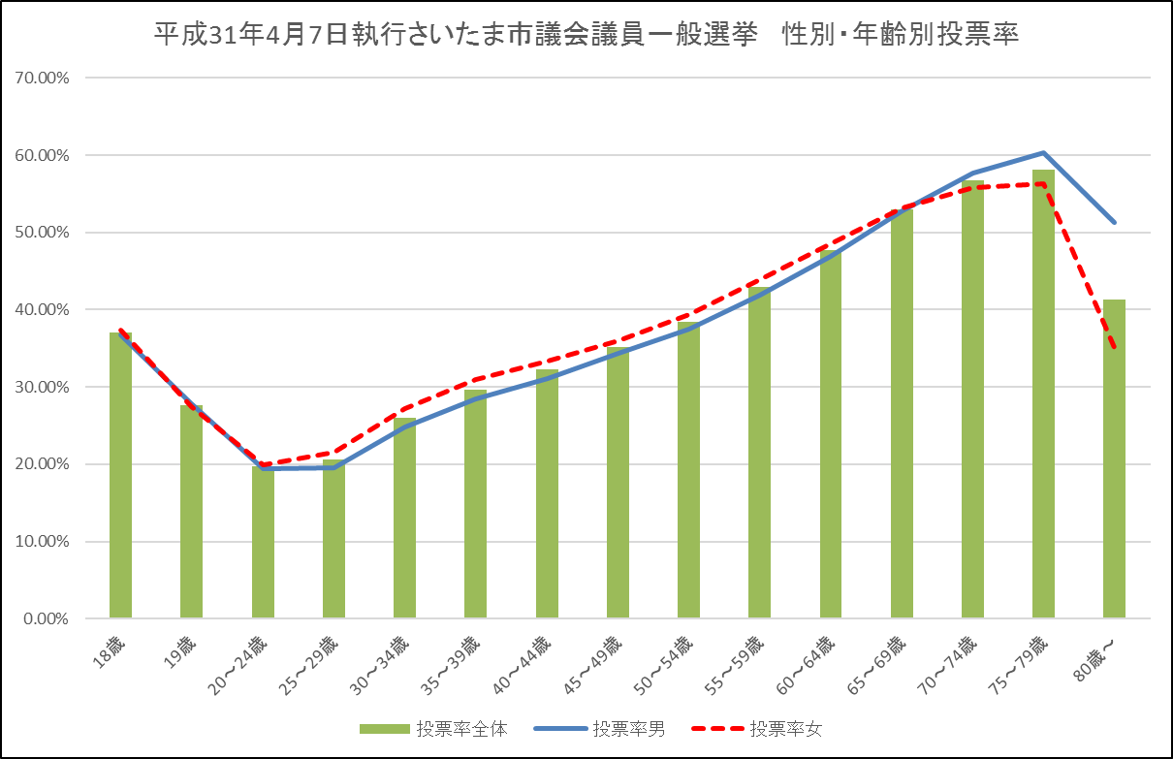

 |  |  |  |  |  |  | 区名： | 西 区
性別 | 男 |  |  | 女 |  |  | 計
年齢別 | 当日有権者数 | 投票者数 | 投票率 | 当日有権者数 | 投票者数 | 投票率 | 当日有権者数 | 投票者数 | 投票率
 | (人) | (人) | (％) | (人) | (人) | (％) | (人) | (人) | (％)
18歳 | 427 | 162 | 37.94 | 400 | 146 | 36.50 | 827 | 308 | 37.24
19歳 | 400 | 108 | 27.00 | 416 | 110 | 26.44 | 816 | 218 | 26.72
20～24歳 | 2,060 | 407 | 19.76 | 2,186 | 475 | 21.73 | 4,246 | 882 | 20.77
25～29歳 | 2,234 | 457 | 20.46 | 2,236 | 502 | 22.45 | 4,470 | 959 | 21.45
30～34歳 | 2,643 | 594 | 22.47 | 2,463 | 640 | 25.98 | 5,106 | 1,234 | 24.17
35～39歳 | 2,907 | 798 | 27.45 | 2,712 | 793 | 29.24 | 5,619 | 1,591 | 28.31
40～44歳 | 3,435 | 1,030 | 29.99 | 3,097 | 1,041 | 33.61 | 6,532 | 2,071 | 31.71
45～49歳 | 3,882 | 1,300 | 33.49 | 3,502 | 1,297 | 37.04 | 7,384 | 2,597 | 35.17
50～54歳 | 3,115 | 1,196 | 38.39 | 2,737 | 1,092 | 39.90 | 5,852 | 2,288 | 39.10
55～59歳 | 2,436 | 1,032 | 42.36 | 2,251 | 1,028 | 45.67 | 4,687 | 2,060 | 43.95
60～64歳 | 2,233 | 1,091 | 48.86 | 2,206 | 1,115 | 50.54 | 4,439 | 2,206 | 49.70
65～69歳 | 2,701 | 1,536 | 56.87 | 3,040 | 1,755 | 57.73 | 5,741 | 3,291 | 57.32
70～74歳 | 2,805 | 1,700 | 60.61 | 3,300 | 2,053 | 62.21 | 6,105 | 3,753 | 61.47
75～79歳 | 2,593 | 1,698 | 65.48 | 3,047 | 1,878 | 61.63 | 5,640 | 3,576 | 63.40
80歳以上 | 2,701 | 1,550 | 57.39 | 4,021 | 1,580 | 39.29 | 6,722 | 3,130 | 46.56
計 | 36,572 | 14,659 | 40.08 | 37,614 | 15,505 | 41.22 | 74,186 | 30,164 | 40.66
※ 投票率については、小数点以下第３位を四捨五入
 |  |  |  |  |  |  | 区名： | 北 区
性別 | 男 |  |  | 女 |  |  | 計
年齢別 | 当日有権者数 | 投票者数 | 投票率 | 当日有権者数 | 投票者数 | 投票率 | 当日有権者数 | 投票者数 | 投票率
 | (人) | (人) | (％) | (人) | (人) | (％) | (人) | (人) | (％)
18歳 | 715 | 256 | 35.80 | 664 | 252 | 37.95 | 1,379 | 508 | 36.84
19歳 | 769 | 228 | 29.65 | 730 | 178 | 24.38 | 1,499 | 406 | 27.08
20～24歳 | 3,919 | 793 | 20.23 | 3,693 | 753 | 20.39 | 7,612 | 1,546 | 20.31
25～29歳 | 4,182 | 885 | 21.16 | 3,816 | 831 | 21.78 | 7,998 | 1,716 | 21.46
30～34歳 | 4,211 | 1,087 | 25.81 | 4,100 | 1,162 | 28.34 | 8,311 | 2,249 | 27.06
35～39歳 | 4,683 | 1,362 | 29.08 | 4,626 | 1,482 | 32.04 | 9,309 | 2,844 | 30.55
40～44歳 | 5,757 | 1,843 | 32.01 | 5,533 | 1,820 | 32.89 | 11,290 | 3,663 | 32.44
45～49歳 | 6,491 | 2,337 | 36.00 | 6,227 | 2,210 | 35.49 | 12,718 | 4,547 | 35.75
50～54歳 | 5,621 | 2,196 | 39.07 | 5,470 | 2,141 | 39.14 | 11,091 | 4,337 | 39.10
55～59歳 | 4,894 | 2,122 | 43.36 | 4,405 | 2,009 | 45.61 | 9,299 | 4,131 | 44.42
60～64歳 | 3,964 | 1,960 | 49.45 | 3,604 | 1,753 | 48.64 | 7,568 | 3,713 | 49.06
65～69歳 | 3,969 | 2,124 | 53.51 | 3,914 | 2,062 | 52.68 | 7,883 | 4,186 | 53.10
70～74歳 | 3,533 | 2,001 | 56.64 | 4,029 | 2,168 | 53.81 | 7,562 | 4,169 | 55.13
75～79歳 | 2,881 | 1,738 | 60.33 | 3,491 | 1,875 | 53.71 | 6,372 | 3,613 | 56.70
80歳以上 | 3,383 | 1,674 | 49.48 | 5,642 | 1,937 | 34.33 | 9,025 | 3,611 | 40.01
計 | 58,972 | 22,606 | 38.33 | 59,944 | 22,633 | 37.76 | 118,916 | 45,239 | 38.04
※ 投票率については、小数点以下第３位を四捨五入
 |  |  |  |  |  |  | 区名： | 大宮区
性別 | 男 |  |  | 女 |  |  | 計
年齢別 | 当日有権者数 | 投票者数 | 投票率 | 当日有権者数 | 投票者数 | 投票率 | 当日有権者数 | 投票者数 | 投票率
 | (人) | (人) | (％) | (人) | (人) | (％) | (人) | (人) | (％)
18歳 | 449 | 193 | 42.98 | 497 | 184 | 37.02 | 946 | 377 | 39.85
19歳 | 526 | 146 | 27.76 | 498 | 143 | 28.71 | 1,024 | 289 | 28.22
20～24歳 | 2,789 | 552 | 19.79 | 2,699 | 539 | 19.97 | 5,488 | 1,091 | 19.88
25～29歳 | 3,392 | 608 | 17.92 | 3,316 | 657 | 19.81 | 6,708 | 1,265 | 18.86
30～34歳 | 3,886 | 965 | 24.83 | 3,489 | 978 | 28.03 | 7,375 | 1,943 | 26.35
35～39歳 | 4,225 | 1,228 | 29.07 | 3,858 | 1,179 | 30.56 | 8,083 | 2,407 | 29.78
40～44歳 | 4,629 | 1,506 | 32.53 | 4,140 | 1,459 | 35.24 | 8,769 | 2,965 | 33.81
45～49歳 | 4,983 | 1,812 | 36.36 | 4,669 | 1,742 | 37.31 | 9,652 | 3,554 | 36.82
50～54歳 | 4,185 | 1,588 | 37.95 | 3,953 | 1,582 | 40.02 | 8,138 | 3,170 | 38.95
55～59歳 | 3,508 | 1,554 | 44.30 | 3,438 | 1,581 | 45.99 | 6,946 | 3,135 | 45.13
60～64歳 | 3,136 | 1,551 | 49.46 | 3,066 | 1,541 | 50.26 | 6,202 | 3,092 | 49.85
65～69歳 | 3,281 | 1,876 | 57.18 | 3,359 | 1,866 | 55.55 | 6,640 | 3,742 | 56.36
70～74歳 | 2,928 | 1,801 | 61.51 | 3,233 | 1,897 | 58.68 | 6,161 | 3,698 | 60.02
75～79歳 | 2,369 | 1,481 | 62.52 | 2,946 | 1,737 | 58.96 | 5,315 | 3,218 | 60.55
80歳以上 | 3,032 | 1,602 | 52.84 | 5,223 | 1,866 | 35.73 | 8,255 | 3,468 | 42.01
計 | 47,318 | 18,463 | 39.02 | 48,384 | 18,951 | 39.17 | 95,702 | 37,414 | 39.09
※ 投票率については、小数点以下第３位を四捨五入
 |  |  |  |  |  |  | 区名： | 見沼区
性別 | 男 |  |  | 女 |  |  | 計
年齢別 | 当日有権者数 | 投票者数 | 投票率 | 当日有権者数 | 投票者数 | 投票率 | 当日有権者数 | 投票者数 | 投票率
...

